Introducción

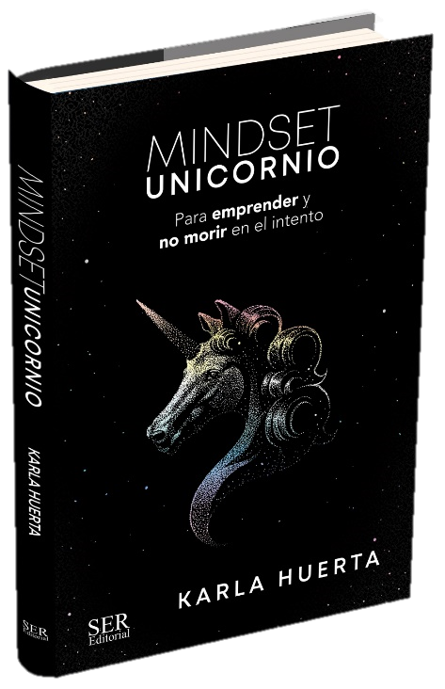
UNICORN, Soy Lina Castillo, CEO de FÁBRICA DE SUEÑOS y colaboré con Karla en MINDSET UNICORNIO, para construir este excel para ti, en el cual podrás realizar tus primeras proyecciones financieras. Nuestra especialidad es ayudarte a aterrizar tus ideas y estructurar tus servicios, con propuestas de valor de alto impacto, procesos sistémicos y finanzas prácticas para tu negocio. Si ésta información es de interés para ti, te invito a visitar nuestro perfil de Instagram @Linacastillo_fabricadesuenos, para conocer toda nuestra información de valor y hacer parte de nuestra comunidad de emprendedores. Si en algo podemos apoyarte, contáctanos a nuestro WP (+57 3186649417), nuestro equipo estará dispuesto a apoyarte en todo lo que necesites para estructurar tu proyecto. Te esperamos!!!

